상품제안서
A5 버클메모바인더(볼펜set) | 상품코드: F10602

 |  |  |  |  |  |  | 02-412-0044 | www.easy1.co.kr
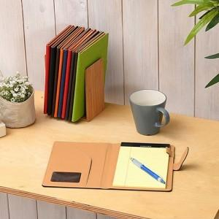 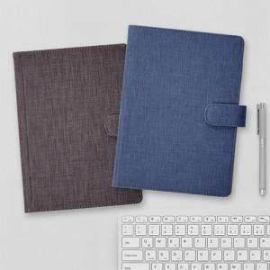

【상세/제작정보】 | - 기본OPP포장 / 케이스 600원 별도 / 포장 1100 별도 - 불박비 70000 별도 / 100개이하 문의 - 볼펜인쇄 실크(먹1도) 100개이상 지원 / 100개이하 문의

【인쇄/포장옵션】 | / 포장지포장

【공급단가】 | 수량 | 50~ | 100~ | 300~ | 1,000~ | 2,000~
*VAT별도 | 단가 | 9,380원 | 9,040원 | 8,710원 | 8,370원 | 8,040원

【상품 URL】 | https://dev.easy1.co.kr:443/src/goods_detail.php?gdno=10602

